Sheet1
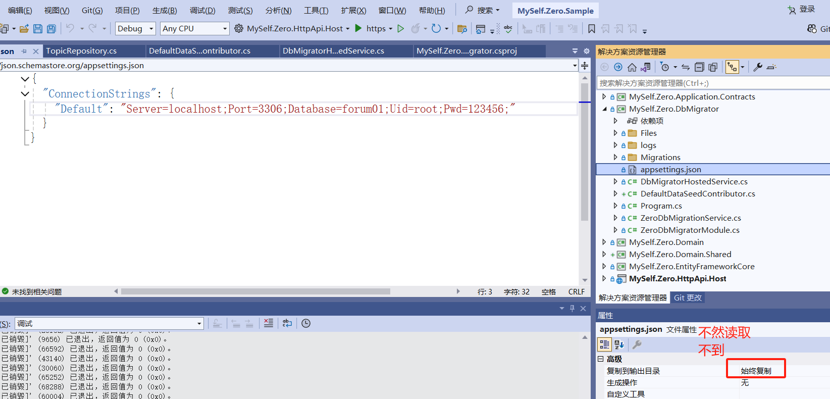

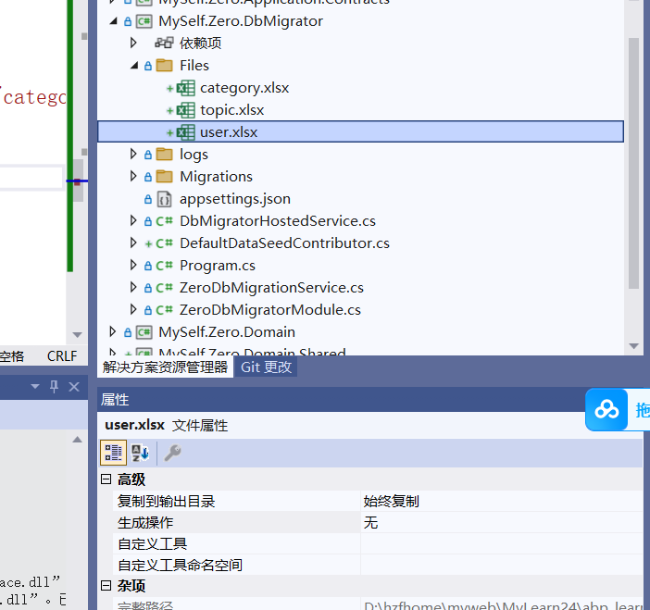

 |  |  |  | 不然导入的文件读取不到

 | Tuple |  | 类型参数 便于解构

 |  | Tuple<T1, T2, T3>

Magicodes.IE.Excel.Abp |  |  | 导入excel的插件

 | 没有应用autofac 报错找不到对应的关系

